Anual 2026
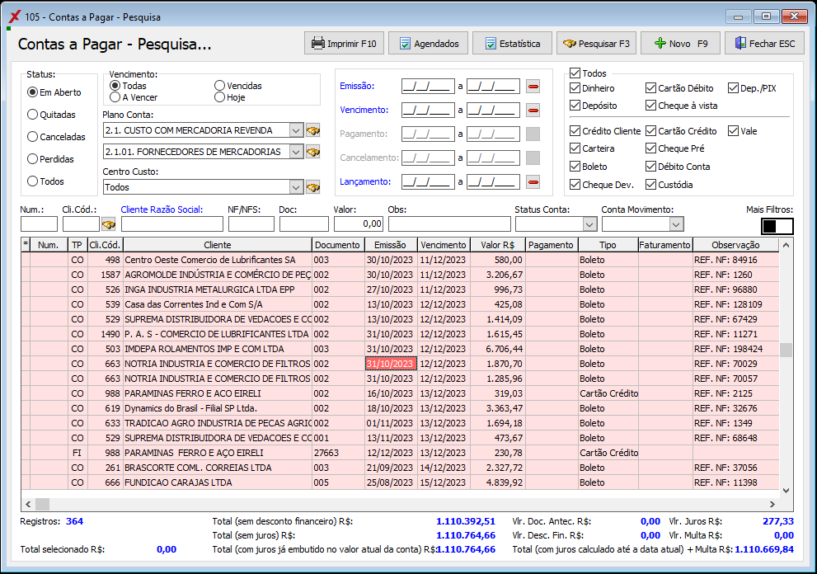
Fluxo de Caixa 2026 CTR | Janeiro | Fevereiro | Março | Abril | Maio | Junho | Julho | Agosto | Setembro | Outubro | Novembro | Dezembro | Total ano | % ACUMULADO ANO 2026 | Coluna1
Disponíveis Nas Contas Movimento inicial | 67,410.42 | 31,847.63 | 8,957.59 | 343,904.76 | - | - | - | - | - | - | - | - | R$ 67,410.42 | 86.50%
1.0 - TESOURARIA MATRIZ PALMAS | 148.53 | 40.53 | 337.58 | 864.58 | - | - | - | - | - | - | - | - | R$ 148.53 | 0.22%
1.1 - BANCO DO BRASIL C.C.60409-7 MATRIZ | 15,268.12 | 108.85 | 55.77 | 36,651.07 | - | - | - | - | - | - | - | - | R$ 15,268.12 | 22.65%
1.2-BRADESCO 15232-3 MATRIZ | 8.62 | 3,332.91 | 25.97 | 6,785.01 | - | - | - | - | - | - | - | - | R$ 8.62 | 0.01%
1.3 - BANCO STONE MATRIZ C.C 40256726-7 | - | 2,671.00 | - | - | - | - | - | - | - | - | - | - | R$ - | 0,00%
1.4 - BANCO DA AMAZONIA 071730-7 MATRIZ | 124.56 | 281.78 | 1,900.51 | 304,243.92 | - | - | - | - | - | - | - | - | R$ 124.56 | 0.18%
1.5 - ITAU C.C.98671-6 MATRIZ | 40,443.69 | 18,153.73 | 33,831.30 | 95,802.27 | - | - | - | - | - | - | - | - | R$ 40,443.69 | 60.00%
1.5.03. ITAU C.C 83290-2 GARANTIDA | 902.73 | 1,286.28 | 5,399.76 | - | - | - | - | - | - | - | - | - | R$ 902.73 | 1.34%
1.9 - CONTA PERDA/ROUBO/BONIFICAÇÃO E DOAÇÃO | - | - | (20,953.13) | (20,953.13) | - | - | - | - | - | - | - | - | R$ - | 0,00%
0.00 | - | - | - | - | - | - | - | - | - | - | - | - | R$ - | 0,00%
2.1 - BANCO DO BRASIL C.C.60638-3 FILIAL PALMAS | 1,415.61 | 1,829.48 | 65.56 | 33,375.70 | - | - | - | - | - | - | - | - | R$ 1,415.61 | 2.10%
0.00 | - | - | - | - | - | - | - | - | - | - | - | - | R$ - | 0,00%
0.00 | - | - | - | - | - | - | - | - | - | - | - | - | R$ - | 0,00%
2.4 - ITAU C.C.98669-0 FILIAL PALMAS | 536.72 | 536.72 | 37.73 | 37.73 | - | - | - | - | - | - | - | - | R$ 536.72 | 0.80%
2.9 - CONTA PERDA/ROUBO E BONIFICAÇÃO FILIAL | - | (219.15) | (8,598.58) | (8,598.58) | - | - | - | - | - | - | - | - | R$ - | 0,00%
4.0 - TESOURARIA FILIAL PORTO | 1,409.97 | 385.51 | 1,327.43 | 534.34 | - | - | - | - | - | - | - | - | R$ 1,409.97 | 2.09%
4.1 - BANCO DO BRASIL C.C.61105-0 FILIAL PORTO | 57.34 | 16.83 | 111.93 | 521.92 | - | - | - | - | - | - | - | - | R$ 57.34 | 0.09%
4.4 - MERCADO PAGO PIX FILIAL PORTO | 5,412.19 | 2,060.42 | 22,539.57 | 15,322.10 | - | - | - | - | - | - | - | - | R$ 5,412.19 | 8.03%
4.9 - CONTA PERDA/ROUBO E BONIFICAÇÃO FILIAL | - | - | (29,071.86) | (29,071.86) | - | - | - | - | - | - | - | - | R$ - | 0,00%
91.CARTÃO ENDERED 5099+4596+6933+8072 - ESCRITORIO | 1,682.34 | 1,362.74 | 1,948.05 | 4,229.69 | - | - | - | - | - | - | - | - | R$ 1,682.34 | 2.50%
Total Receitas Operacionais / Vendas | 749,632.93 | 1,038,589.09 | 1,087,949.84 | - | - | - | - | - | - | - | - | - | R$ 2,876,171.86 | 77.57% |  | VERDADEIRO
1.1. Receita com Vendas | 749,632.93 | 1,038,589.09 | 1,087,949.84 | - | - | - | - | - | - | - | - | - | R$ 2,876,171.86 | 77.57% |  | VERDADEIRO | R$ 410,881.69
1.1.01. Receita em Dinheiro | 2,199.78 | 4,660.37 | 2,384.54 | - | - | - | - | - | - | - | - | - | R$ 9,244.69 | 0.25% |  | VERDADEIRO
1.1.01. Receita em Cartão (Crédito e Débito) | 328,505.72 | 221,053.51 | 110,361.92 | - | - | - | - | - | - | - | - | - | R$ 659,921.15 | 17.80% |  | VERDADEIRO
1.1.01. Receita de Cheque A Vista | 15,000.00 | 26,907.75 | - | - | - | - | - | - | - | - | - | - | R$ 41,907.75 | 1.13% |  | VERDADEIRO
1.1.01. Receita de Cheque Pré | - | - | - | - | - | - | - | - | - | - | - | - | R$ - | 0,00% |  | VERDADEIRO
1.1.01. Recebimento de Carteira (Notinha) | - | - | 190,619.26 | - | - | - | - | - | - | - | - | - | R$ 190,619.26 | 5.14% |  | VERDADEIRO
1.1.01. Recebimento de Boletos | 144,411.43 | 317,162.15 | 395,244.86 | - | - | - | - | - | - | - | - | - | R$ 856,818.44 | 23.11% |  | VERDADEIRO
1.1.01. Recebimento em Depósito e Dep. PIX | 259,516.00 | 468,805.31 | 389,339.26 | - | - | - | - | - | - | - | - | - | R$ 1,117,660.57 | 30.14% |  | VERDADEIRO
1.1.02. Recebimento Cheque Devolvido | - | - | - | - | - | - | - | - | - | - | - | - | R$ - | 0,00% |  | VERDADEIRO
1.5. Receita de Garantias | - | - | - | - | - | - | - | - | - | - | - | - | R$ - | 0.00% |  | VERDADEIRO
1.2.01. RECEITA EM DINHEIRO | - | - | - | - | - | - | - | - | - | - | - | - | R$ - | 0,00% |  | VERDADEIRO
1.2.02. RECEITA EM MERCADORIA | - | - | - | - | - | - | - | - | - | - | - | - | R$ - | 0,00% |  | VERDADEIRO
2.1. Despesa Com Custo de Aquisição | (460,642.66) | (419,540.11) | (456,490.45) | - | - | - | - | - | - | - | - | - | -R$ 1,336,673.22 | 46.47% |  | FALSO | 4.66%
2.1.01.FORNECEDORES DE MERCADORIAS REVENDA | 450,059.19 | 400,361.57 | 449,846.92 | - | - | - | - | - | - | - | - | - | R$ 1,300,267.68 | 45.21% |  | FALSO
2.1.02.ADIANT. FORNEC. MERCA. REVENDA | - | - | - | - | - | - | - | - | - | - | - | - | R$ - | 0.00% |  | VERDADEIRO
2.1.03.TRANSPORTADORA MERCA. REVENDA | 10,103.47 | 19,178.54 | 6,643.53 | - | - | - | - | - | - | - | - | - | R$ 35,925.54 | 1.25% |  | FALSO |  | 151.0886
2.1.04.OUTROS CUSTOS DE MERC.REVENDA | 480.00 | - | - | - | - | - | - | - | - | - | - | - | R$ 480.00 | 0.02% |  | FALSO |  | 30.21772
2.1.05.TRANSFE DE MERCAD REVENDA MATRIZ | - | - | - | - | - | - | - | - | - | - | - | - | R$ - | 0.00% |  | VERDADEIRO |  | 120.87088
2.2. Inadimplência e Perdas | - | (57,235.67) | - | - | - | - | - | - | - | - | - | - | -R$ 57,235.67 | 1.99% |  | FALSO
2.2.01.CONTAS PERDIDAS/NÃO PAGAS | - | 57,235.67 | - | - | - | - | - | - | - | - | - | - | R$ 57,235.67 | 1.99% |  | FALSO
2.2.02.BOLETOS DESCONTADOS DEVOLVIDOS | - | - | - | - | - | - | - | - | - | - | - | - | R$ - | 0.00% |  | VERDADEIRO
2.2.03.CHEQUES DEVOLVIDOS | - | - | - | - | - | - | - | - | - | - | - | - | R$ - | 0.00% |  | VERDADEIRO
2.2.04.BOLETOS DESCONTADOS DEVOLVIDOS | - | - | - | - | - | - | - | - | - | - | - | - | R$ - | 0.00% |  | VERDADEIRO
2.2.05.PERDA, ROUBO E DETERIORAÇÃO | - | - | - | - | - | - | - | - | - | - | - | - | R$ - | 0.00% |  | VERDADEIRO
2.3. Impostos | (57,986.56) | (176,996.86) | (73,559.85) | - | - | - | - | - | - | - | - | - | -R$ 308,543.27 | 10.73% |  | FALSO
2.3.02.IRPJ (SE ESTIVER NO CMV) | - | 50,219.25 | - | - | - | - | - | - | - | - | - | - | R$ 50,219.25 | 1.75% |  | FALSO |  | 31,442.41
2.3.03.CSSL (SE ESTIVER NO CMV) | - | 30,668.76 | - | - | - | - | - | - | - | - | - | - | R$ 30,668.76 | 1.07% |  | FALSO |  | 10,480.80
2.3.04.COFINS (SE ESTIVER NO CMV) | 12,167.71 | - | - | - | - | - | - | - | - | - | - | - | R$ 12,167.71 | 0.42% |  | FALSO
2.3.05.PIS (SE ESTIVER NO CMV) | 2,636.34 | - | - | - | - | - | - | - | - | - | - | - | R$ 2,636.34 | 0.09% |  | FALSO
2.3.06.ICMS – Normal (SE ESTIVER NO CMV) | 20,443.12 | 66,402.54 | 43,499.63 | - | - | - | - | - | - | - | - | - | R$ 130,345.29 | 4.53% |  | FALSO
2.3.07. SUBSTITUIÇÃO TRIBUTARIA SAÍDA (TARE) | 10,059.10 | 13,988.27 | 14,279.93 | - | - | - | - | - | - | - | - | - | R$ 38,327.30 | 1.33% |  | FALSO
2.3.08.SUBSTITUIÇÃO TRIBUTÁRIA NA ENTRADA | - | - | - | - | - | - | - | - | - | - | - | - | R$ - | 0.00% |  | VERDADEIRO
2.3.09.FUNDO DESENVOLVIMENTO ECONOMICO (TARE) | 117.55 | 204.79 | 163.42 | - | - | - | - | - | - | - | - | - | R$ 485.76 | 0.02% |  | FALSO
2.3.11. Impostos Parcelado | 12,562.74 | 15,513.25 | 15,616.87 | - | - | - | - | - | - | - | - | - | R$ 43,692.86 | 1.52% |  | FALSO
Total dos Custos | (518,629.22) | (653,772.64) | (530,050.30) | - | - | - | - | - | - | - | - | - | -R$ 1,702,452.16 | -59.19% |  | FALSO
Receita Operacional Bruta | 231,003.71 | 384,816.45 | 557,899.54 | - | - | - | - | - | - | - | - | - | R$ 1,173,719.70 | 40.81% |  | VERDADEIRO
300. Despesas Operac. Fixas e Variáveis |  |  |  |  |  |  |  |  |  |  |  |  |  |  |  | VERDADEIRO
3.1. DESPESA COM VENDAS | (60,045.89) | (74,448.10) | (48,284.47) | - | - | - | - | - | - | - | - | - | -R$ 182,778.46 | 6.35% |  | FALSO
3.1.01. Marketing e Propaganda | 2,535.00 | 2,535.00 | 2,535.00 | - | - | - | - | - | - | - | - | - | R$ 7,605.00 | 0.26% |  | FALSO
3.1.02. Promoções e Eventos(Brindes/Café da Manhã p clientes/etc) | - | - | - | - | - | - | - | - | - | - | - | - | R$ - | 0.00% |  | VERDADEIRO
3.1.03. Sacolas e Embalagens | - | - | 303.29 | - | - | - | - | - | - | - | - | - | R$ 303.29 | 0.01% |  | FALSO
3.1.04.DIARIAS E DESPESAS COM VENDEDOR (passagem ônibus, hotel. Etc) | - | - | - | - | - | - | - | - | - | - | - | - | R$ - | 0.00% |  | VERDADEIRO
3.1.05. Comissão Representente Comercial | 34,232.57 | 57,815.85 | 34,661.59 | - | - | - | - | - | - | - | - | - | R$ 126,710.01 | 4.41% |  | FALSO
3.1.06. Frete com entrega de vendas | 5,767.80 | 5,208.04 | 5,007.88 | - | - | - | - | - | - | - | - | - | R$ 15,983.72 | 0.56% |  | FALSO | R$ 1,598.37
3.1.07. TAXAS C/ CART CRÉD/DÉBIT | 17,461.46 | 8,832.21 | 5,656.25 | - | - | - | - | - | - | - | - | - | R$ 31,949.92 | 1.11% |  | FALSO
3.1.08. Serviço Motoboy Entrega Vendas | - | - | - | - | - | - | - | - | - | - | - | - | R$ - | 0.00% |  | VERDADEIRO
3.1.09. PGTO DISTRATO REPRES COMERCIAL | - | - | - | - | - | - | - | - | - | - | - | - | R$ - | 0.00% |  | VERDADEIRO
3.2. DESPESA COM FUNCIONÁRIO | (64,579.58) | (65,616.50) | (99,956.93) | - | - | - | - | - | - | - | - | - | -R$ 230,153.01 | 8.00% |  | FALSO
3.2.01. Salário (CLT) | 31,184.50 | 33,069.85 | 33,411.65 | - | - | - | - | - | - | - | - | - | R$ 97,666.00 | 3.40% |  | FALSO
3.2.02. Adiantamento Salários/Vales | 1,400.00 | 800.00 | 1,450.00 | - | - | - | - | - | - | - | - | - | R$ 3,650.00 | 0.13% |  | FALSO
3.2.03. Auxilio Alimentação/Refeição | 3,219.28 | 2,091.10 | 1,920.13 | - | - | - | - | - | - | - | - | - | R$ 7,230.51 | 0.25% |  | FALSO
3.2.04. Auxilio Combustível | - | - | - | - | - | - | - | - | - | - | - | - | R$ - | 0.00% |  | VERDADEIRO
3.2.05. Seguro de Vida Funcionarios | 492.03 | 549.97 | 445.17 | - | - | - | - | - | - | - | - | - | R$ 1,487.17 | 0.05% |  | FALSO
3.2.06. Confraternização e premiação | 650.47 | 438.77 | 2,053.42 | - | - | - | - | - | - | - | - | - | R$ 3,142.66 | 0.11% |  | FALSO
3.2.07. Viagens e Estadias Funcionarios | - | - | 1,723.96 | - | - | - | - | - | - | - | - | - | R$ 1,723.96 | 0.06% |  | FALSO
3.2.08. Treinamento e Cursos | 1,536.00 | - | 6,500.00 | - | - | - | - | - | - | - | - | - | R$ 8,036.00 | 0.28% |  | FALSO
3.2.09. Ajuda de Custo Faculdade/Pós Graduação | - | - | - | - | - | - | - | - | - | - | - | - | R$ - | 0.00% |  | VERDADEIRO
3.2.10. Férias | - | - | - | - | - | - | - | - | - | - | - | - | R$ - | 0.00% |  | VERDADEIRO
3.2.11. Auxilio Saúde e Odontológico | 2,500.00 | - | - | - | - | - | - | - | - | - | - | - | R$ 2,500.00 | 0.09% |  | FALSO
3.2.12. Vale Transporte | 350.00 | 400.00 | 400.00 | - | - | - | - | - | - | - | - | - | R$ 1,150.00 | 0.04% |  | FALSO
3.2.13. FGTS | 2,161.00 | 4,123.54 | 3,924.18 | - | - | - | - | - | - | - | - | - | R$ 10,208.72 | 0.35% |  | FALSO
3.2.14. INSS/GPS | 11,529.30 | 11,912.77 | 11,292.06 | - | - | - | - | - | - | - | - | - | R$ 34,734.13 | 1.21% |  | FALSO
3.2.15. Contribuição Sindical | 88.00 | 220.00 | 220.00 | - | - | - | - | - | - | - | - | - | R$ 528.00 | 0.02% |  | FALSO
3.2.16. Rescisão Trabalhista | - | - | 22,337.95 | - | - | - | - | - | - | - | - | - | R$ 22,337.95 | 0.78% |  | FALSO | -R$ 100,145.10
3.2.17. Seleção e Contratação | - | 2,070.00 | 920.00 | - | - | - | - | - | - | - | - | - | R$ 2,990.00 | 0.10% |  | FALSO
3.2.18. ASO | - | 245.00 | 290.00 | - | - | - | - | - | - | - | - | - | R$ 535.00 | 0.02% |  | FALSO
3.2.19. IRRF S/ Salário | - | - | - | - | - | - | - | - | - | - | - | - | R$ - | 0.00% |  | VERDADEIRO
3.2.20. Despesa com Terceirizado | 9,469.00 | 9,695.50 | 11,195.50 | - | - | - | - | - | - | - | - | - | R$ 30,360.00 | 1.06% |  | FALSO
3.2.21. Uniformes e EPI | - | - | 1,118.00 | - | - | - | - | - | - | - | - | - | R$ 1,118.00 | 0.04% |  | FALSO
3.2.22. Adiantamento de 13º Salário | - | - | - | - | - | - | - | - | - | - | - | - | R$ - | 0.00% |  | VERDADEIRO | R$ 18,619.55
3.2.23. Decimo Terceiro Integral | - | - | 754.91 | - | - | - | - | - | - | - | - | - | R$ 754.91 | 0.03% |  | FALSO | R$ 18,619.55
3.3. DESPESAS INFORMATICA | (5,693.12) | (6,089.28) | (6,861.52) | - | - | - | - | - | - | - | - | - | -R$ 18,643.92 | 0.65% |  | FALSO
3.3.01. Aquisição Equipamento Informa. Não Imobilizavel | - | - | - | - | - | - | - | - | - | - | - | - | R$ - | 0.00% |  | VERDADEIRO
3.3.03. Consultoria de TI | 2,050.00 | 1,350.00 | 3,380.00 | - | - | - | - | - | - | - | - | - | R$ 6,780.00 | 0.24% |  | FALSO
3.3.04. Mensalidade Programa de Tecnologia Informatica | 3,163.12 | 3,462.52 | 3,481.52 | - | - | - | - | - | - | - | - | - | R$ 10,107.16 | 0.35% |  | FALSO
3.3.05. MANUT E REPAROS EM EQUIPAME. INFORMATI | 480.00 | 336.62 | - | - | - | - | - | - | - | - | - | - | R$ 816.62 | 0.03% |  | FALSO
3.3.06. Manutenção Sitemas e Softwares | - | 940.14 | - | - | - | - | - | - | - | - | - | - | R$ 940.14 | 0.03% |  | FALSO
3.3.07. Locação Equipamento Informatica | - | - | - | - | - | - | - | - | - | - | - | - | R$ - | 0.00% |  | VERDADEIRO
3.3.08. Transmissão de Dados Servidor | - | - | - | - | - | - | - | - | - | - | - | - | R$ - | 0.00% |  | VERDADEIRO
3.3.09. Viagens e Estadias - CPD | - | - | - | - | - | - | - | - | - | - | - | - | R$ - | 0.00% |  | VERDADEIRO
3.4. ADMINISTRATIVAS | (34,177.84) | (38,145.90) | (38,590.86) | - | - | - | - | - | - | - | - | - | -R$ 110,914.60 | 3.86% |  | FALSO
3.4.01. Supermercado/Padaria/Farmácia | 1,344.42 | 1,995.03 | 2,834.35 | - | - | - | - | - | - | - | - | - | R$ 6,173.80 | 0.21% |  | FALSO
3.4.02. Material Administrativo de Expediente | 2,000.05 | 499.11 | 1,223.24 | - | - | - | - | - | - | - | - | - | R$ 3,722.40 | 0.13% |  | FALSO
3.4.03. Correios/Gollog/Latam Cargas | - | - | - | - | - | - | - | - | - | - | - | - | R$ - | 0.00% |  | VERDADEIRO
3.4.04. Cartório | - | - | 2,965.82 | - | - | - | - | - | - | - | - | - | R$ 2,965.82 | 0.10% |  | FALSO
3.4.06. Manutenção/ reforma/ reparos | - | 2,453.31 | 936.04 | - | - | - | - | - | - | - | - | - | R$ 3,389.35 | 0.12% |  | FALSO
3.4.07. Diária de Prestador de Serviço | 1,450.00 | 2,000.00 | 1,470.00 | - | - | - | - | - | - | - | - | - | R$ 4,920.00 | 0.17% |  | FALSO
3.4.08. Consultoria (RH/Empresarial/Contábil/Etc) | 245.00 | - | 3,192.00 | - | - | - | - | - | - | - | - | - | R$ 3,437.00 | 0.12% |  | FALSO
3.4.09. Honorarios Advogado | - | 6,415.01 | 5,642.00 | - | - | - | - | - | - | - | - | - | R$ 12,057.01 | 0.42% |  | FALSO
3.4.10. Taxas Administrativas (Alvará de Funcio, taxas) | 1,618.05 | - | 734.00 | - | - | - | - | - | - | - | - | - | R$ 2,352.05 | 0.08% |  | FALSO
3.4.11. Despesa com Processos Judiciais | - | - | - | - | - | - | - | - | - | - | - | - | R$ - | 0.00% |  | VERDADEIRO
3.4.12. Equipe de Cobrança | - | - | - | - | - | - | - | - | - | - | - | - | R$ - | 0.00% |  | VERDADEIRO
3.4.13. Seguradora Predial / Equipamento | 601.00 | 601.00 | 601.00 | - | - | - | - | - | - | - | - | - | R$ 1,803.00 | 0.06% |  | FALSO
3.4.14. Consulta de crédito SPC/Serasa | 983.32 | 883.13 | 1,161.41 | - | - | - | - | - | - | - | - | - | R$ 3,027.86 | 0.11% |  | FALSO
3.4.15. Frete Compra de Material Uso e Consumo | - | - | - | - | - | - | - | - | - | - | - | - | R$ - | 0.00% |  | VERDADEIRO
3.4.16. Pro labore | 25,936.00 | 23,234.33 | 17,831.00 | - | - | - | - | - | - | - | - | - | R$ 67,001.33 | 2.33% |  | FALSO
3.4.17. Multas Administrativas e trabalhistas | - | - | - | - | - | - | - | - | - | - | - | - | R$ - | 0.00% |  | VERDADEIRO
3.4.18. Seguro Prestamista - Variavel (Emprestimo) | - | - | - | - | - | - | - | - | - | - | - | - | R$ - | 0.00% |  | VERDADEIRO
3.4.19. Contribuições e Doações | - | - | - | - | - | - | - | - | - | - | - | - | R$ - | 0.00% |  | VERDADEIRO
3.4.20. Aquisi. Equipam. ADM não Imobilizavel | - | 64.98 | - | - | - | - | - | - | - | - | - | - | R$ 64.98 | 0.00% |  | FALSO
3.5. DESPESAS FIXAS | (33,111.79) | (32,358.45) | (33,970.92) | - | - | - | - | - | - | - | - | - | -R$ 99,441.16 | 3.46% |  | FALSO
3.5.01. Conta de Água | 384.61 | 340.34 | 341.88 | - | - | - | - | - | - | - | - | - | R$ 1,066.83 | 0.04% |  | FALSO
3.5.02. Conta de Energia | 5,592.25 | 2,796.16 | 4,043.81 | - | - | - | - | - | - | - | - | - | R$ 12,432.22 | 0.43% |  | FALSO
3.5.03. Conta de Telefone Fixo/Internet | 928.70 | 928.70 | 928.70 | - | - | - | - | - | - | - | - | - | R$ 2,786.10 | 0.10% |  | FALSO
3.5.04. Conta de Celular | 918.23 | 423.25 | 449.91 | - | - | - | - | - | - | - | - | - | R$ 1,791.39 | 0.06% |  | FALSO
3.5.05. Aluguel Predial | 18,400.00 | 18,200.00 | 18,200.00 | - | - | - | - | - | - | - | - | - | R$ 54,800.00 | 1.91% |  | FALSO
3.5.06. Aluguel Maquina de Cartão | - | - | - | - | - | - | - | - | - | - | - | - | R$ - | 0.00% |  | VERDADEIRO
3.5.07. Empresa de Vigilância e Monitoramento | 670.00 | 670.00 | 1,006.62 | - | - | - | - | - | - | - | - | - | R$ 2,346.62 | 0.08% |  | FALSO
3.5.09. Sindicato Patronal / Entidades de apoio Comercio/Indus | - | - | - | - | - | - | - | - | - | - | - | - | R$ - | 0.00% |  | VERDADEIRO
3.5.10. Honorarios Contabilidade | 6,218.00 | 9,000.00 | 9,000.00 | - | - | - | - | - | - | - | - | - | R$ 24,218.00 | 0.84% |  | FALSO
3.5.10.01. DECIMO TERCEIRO CONTABILIDADE | - | - | - | - | - | - | - | - | - | - | - | - | R$ - | 0.00% |  | VERDADEIRO | (6,218.00)
3.6. DESPESAS FINANCEIRAS | (23,254.14) | (31,980.16) | (68,559.16) | - | - | - | - | - | - | - | - | - | -R$ 123,793.46 | 4.30% |  | FALSO | -5,387.00
3.6.01. Tarifas Bancárias | 1,154.27 | 1,343.48 | 1,516.47 | - | - | - | - | - | - | - | - | - | R$ 4,014.22 | 0.14% |  | FALSO
3.6.02. IOF | 873.47 | 456.50 | 386.78 | - | - | - | - | - | - | - | - | - | R$ 1,716.75 | 0.06% |  | FALSO
3.6.03. Perdas e Devedores Duvidosos | - | - | - | - | - | - | - | - | - | - | - | - | R$ - | 0.00% |  | VERDADEIRO
3.6.05.MULTA E JUROS DE MORA PAGAMENTO | - | - | - | - | - | - | - | - | - | - | - | - | R$ - | 0.00% |  | VERDADEIRO
3.6.07.FALTA ACERTO CAIXA | - | - | - | - | - | - | - | - | - | - | - | - | R$ - | 0.00% |  | VERDADEIRO
3.6.08. Juros Sobre Emprestimos | 21,226.40 | 29,472.35 | 66,655.91 | - | - | - | - | - | - | - | - | - | R$ 117,354.66 | 4.08% |  | FALSO
3.6.09.RECUPERACAO DE CRED DEVEDOR DUV | - | - | - | - | - | - | - | - | - | - | - | - | R$ - | 0.00% |  | VERDADEIRO
3.6.10.DESCONTOS OBTIDOS | - | - | - | - | - | - | - | - | - | - | - | - | R$ - | 0.00% |  | VERDADEIRO
3.6.12.JUROS DESCONTO DE BOLETOS | - | - | - | - | - | - | - | - | - | - | - | - | R$ - | 0.00% |  | VERDADEIRO
3.6.14. JUROS ANTEC. CARTÕES CRED/DEBITO | - | - | - | - | - | - | - | - | - | - | - | - | R$ - | 0.00% |  | VERDADEIRO
3.6.15. IRRF Sobre Aplicação Financeira | - | - | - | - | - | - | - | - | - | - | - | - | R$ - | 0.00% |  | VERDADEIRO
3.6.16.DESCONTOS FINANCEIROS | - | - | - | - | - | - | - | - | - | - | - | - | R$ - | 0.00% |  | VERDADEIRO
3.6.17.JUROS DESCONTO DE BOLETOS | - | 707.83 | - | - | - | - | - | - | - | - | - | - | R$ 707.83 | 0.02% |  | FALSO
3.7. DESPESAS COM VEICULOS | (14,367.27) | (22,258.14) | (12,551.11) | - | - | - | - | - | - | - | - | - | -R$ 49,176.52 | 1.92% |  | FALSO
3.7.01. Combustível e Lubrificantes | 6,442.22 | 4,432.56 | 3,693.75 | - | - | - | - | - | - | - | - | - | R$ 14,568.53 | 0.51% |  | FALSO
3.7.02. Manutenção Veicular | - | 212.00 | 120.00 | - | - | - | - | - | - | - | - | - | R$ 332.00 | 0.01% |  | FALSO
3.7.03. IPVA e outras taxas | - | - | - | - | - | - | - | - | - | - | - | - | R$ - | 0.00% |  | VERDADEIRO
3.7.04. Multa | - | - | - | - | - | - | - | - | - | - | - | - | R$ - | 0.00% |  | VERDADEIRO
3.7.05. Despesas com Estacionamento | - | - | - | - | - | - | - | - | - | - | - | - | R$ - | 0.00% |  | VERDADEIRO
3.7.06. Aluguel de Veículo | 7,805.05 | 17,493.58 | 8,617.36 | - | - | - | - | - | - | - | - | - | R$ 33,915.99 | 1.18% |  | FALSO
3.7.07.RASTREAMENTO POR GPS | 120.00 | 120.00 | 120.00 | - | - | - | - | - | - | - | - | - | R$ 360.00 | 0.01% |  | FALSO
3.7.08. Seguro Veicular | - | - | - | - | - | - | - | - | - | - | - | - | R$ - | 0.00% |  | VERDADEIRO
3.7.09.PEDAGIO E TRAVESSIA DE BALSA | - | - | - | - | - | - | - | - | - | - | - | - | R$ - | 0.00% |  | VERDADEIRO
3.8. IMPOSTOS ADMINISTRATIVOS | (29.17) | (386.46) | - | - | - | - | - | - | - | - | - | - | -R$ 415.63 | 0.01% |  | FALSO
3.8.03.ICMS-DIFERENCIAL DE ALIQUOTA | 29.17 | 297.67 | - | - | - | - | - | - | - | - | - | - | R$ 326.84 | 0.01% |  | FALSO
3.8.05. IR | - | 88.79 | - | - | - | - | - | - | - | - | - | - | R$ 88.79 | 0.00% |  | FALSO
3.8.06. CSLL | - | - | - | - | - | - | - | - | - | - | - | - | R$ - | 0.00% |  | VERDADEIRO
3.8.07. IPTU | - | - | - | - | - | - | - | - | - | - | - | - | R$ - | 0.00% |  | VERDADEIRO
3.8.08.OUTROS TRIBUTOS MUNICIPAIS | - | - | - | - | - | - | - | - | - | - | - | - | R$ - | 0.00% |  | VERDADEIRO
3.8.09.OUTROS TRIBUTOS ESTADUAIS | - | - | - | - | - | - | - | - | - | - | - | - | R$ - | 0.00% |  | VERDADEIRO
3.8.10.OUTROS TRIBUTOS FEDERAIS | - | - | - | - | - | - | - | - | - | - | - | - | R$ - | 0.00% |  | VERDADEIRO
3.8.11. IRRF S/ SERVIÇO DE TERCEIRO | - | - | - | - | - | - | - | - | - | - | - | - | R$ - | 0.00% |  | VERDADEIRO
3.8.12.MULTA S/ INFRACOES FISCAIS | - | - | - | - | - | - | - | - | - | - | - | - | R$ - | 0.00% |  | VERDADEIRO
3.8.13.MULTA ATRASO PAGTO TRIBUTOS | - | - | - | - | - | - | - | - | - | - | - | - | R$ - | 0.00% |  | VERDADEIRO
3.8.16. CRF Sobre Serviço | - | - | - | - | - | - | - | - | - | - | - | - | R$ - | 0.00% |  | VERDADEIRO
3.9. PATROCINIO / BONIFICAÇÃO | (219.15) | - | - | - | - | - | - | - | - | - | - | - | -R$ 219.15 | 0.03% |  | FALSO
3.9.01.PATROCÍNIO EM DINHEIRO | - | - | - | - | - | - | - | - | - | - | - | - | R$ - | 0.00% |  | VERDADEIRO
3.9.02.BONIFICAÇÃO EM PRODUTOS | 219.15 | - | - | - | - | - | - | - | - | - | - | - | R$ 219.15 | 0.01% |  | FALSO
Total das Despesas Operacionais | (235,477.95) | (271,282.99) | (308,774.97) | - | - | - | - | - | - | - | - | - | -R$ 815,535.91 | -28.35% |  | FALSO
Saldo Operacional Liquido | (4,474.24) | 113,533.46 | 249,124.57 | - | - | - | - | - | - | - | - | - | R$ 358,183.79 | 12.45% |  | VERDADEIRO
Receitas Não Operacionais Totais | 1,301.98 | 73.57 | 830,432.22 | - | - | - | - | - | - | - | - | - | R$ 831,807.77 | 22.43% |  | VERDADEIRO
4.1. Receita de Empréstimo | - | - | 830,000.00 | - | - | - | - | - | - | - | - | - | R$ 830,000.00 | 22.38% |  | VERDADEIRO
4.1.01 Bancário | - | - | 830,000.00 | - | - | - | - | - | - | - | - | - | R$ 830,000.00 | 22.38% |  | VERDADEIRO
4.1.02 Financiamento | - | - | - | - | - | - | - | - | - | - | - | - | R$ - | 0,00% |  | VERDADEIRO
4.1.03 Entre Lojas do Grupo | - | - | - | - | - | - | - | - | - | - | - | - | R$ - | 0,00% |  | VERDADEIRO
4.1.04 Pessoa Física | - | - | - | - | - | - | - | - | - | - | - | - | R$ - | 0,00% |  | VERDADEIRO
4.2. Receita de Investimento | 0.40 | 1.56 | 1.84 | - | - | - | - | - | - | - | - | - | R$ 3.80 | 0.00% |  | VERDADEIRO
4.2.01 Venda de Imóveis/terrenos | - | - | - | - | - | - | - | - | - | - | - | - | R$ - | 0,00% |  | VERDADEIRO
4.2.02 Venda de Veículos | - | - | - | - | - | - | - | - | - | - | - | - | R$ - | 0,00% |  | VERDADEIRO
4.2.03 Resgate de Titulo de Capitalização | - | - | - | - | - | - | - | - | - | - | - | - | R$ - | 0,00% |  | VERDADEIRO
4.2.04 Resgate de Consórcio | - | - | - | - | - | - | - | - | - | - | - | - | R$ - | 0,00% |  | VERDADEIRO
4.2.05 Venda de Ativo Imobilizado | - | - | - | - | - | - | - | - | - | - | - | - | R$ - | 0,00% |  | VERDADEIRO
4.2.06 Rendimentos CDB/Fundos/Alugueis | 0.40 | 1.56 | 1.84 | - | - | - | - | - | - | - | - | - | R$ 3.80 | 0.00% |  | VERDADEIRO
4.2.07 Resgate de Capital Social | - | - | - | - | - | - | - | - | - | - | - | - | R$ - | 0,00% |  | VERDADEIRO
4.2.08.INVESTIMENTO EMPRESAS DO MESMO | - | - | - | - | - | - | - | - | - | - | - | - | R$ - | 0,00% |  | VERDADEIRO
4.2.09.APORTE DE CAPITAL SOCIAL | - | - | - | - | - | - | - | - | - | - | - | - | R$ - | 0,00% |  | VERDADEIRO
4.3. Receitas Financeiras | 1,301.58 | 72.01 | 430.38 | - | - | - | - | - | - | - | - | - | R$ 1,803.97 | 0.05% |  | VERDADEIRO
4.3.01. JUROS E MULTAS RECEBIDOS | - | - | - | - | - | - | - | - | - | - | - | - | R$ - | 0,00% |  | VERDADEIRO
4.3.02. SOBRA ACERTO CAIXA | - | - | - | - | - | - | - | - | - | - | - | - | R$ - | 0,00% |  | VERDADEIRO
4.3.03. DESCONTOS OBTIDOS | - | - | - | - | - | - | - | - | - | - | - | - | R$ - | 0,00% |  | VERDADEIRO
4.3.04. OUTRAS RECEITAS FINANCEIRAS | - | - | - | - | - | - | - | - | - | - | - | - | R$ - | 0,00% |  | VERDADEIRO
4.3.05. RECEITA DE BRINDE E EXPOSITORES | - | - | - | - | - | - | - | - | - | - | - | - | R$ - | 0,00% |  | VERDADEIRO
4.3.07. RECEITA NÃO IDENTIFICADA | 1,301.58 | 72.01 | 580.38 | - | - | - | - | - | - | - | - | - | R$ 1,953.97 | 0.05% |  | VERDADEIRO
4.3.08. DESPESAS NÃO IDENTIFICADAS ( - ) | - | - | (150.00) | - | - | - | - | - | - | - | - | - | -R$ 150.00 | 0.00% |  | FALSO
4.3.09. PATROCÍNIO EM DINHEIRO | - | - | - | - | - | - | - | - | - | - | - | - | R$ - | 0,00% |  | VERDADEIRO
4.3.10. BONIFICAÇÃO EM PRODUTOS | - | - | - | - | - | - | - | - | - | - | - | - | R$ - | 0,00% |  | VERDADEIRO
Despesas Não Operacional |  |  |  |  |  |  |  |  |  |  |  | - |  |  |  | VERDADEIRO
5.1. EMPRESTIMO / FINANCIAMENTO | (18,250.93) | (18,250.93) | (230,402.77) | - | - | - | - | - | - | - | - | - | -R$ 266,904.63 | 7.20% |  | FALSO
5.1.01. BANCARIOS | 18,250.93 | 18,250.93 | 230,402.77 | - | - | - | - | - | - | - | - | - | R$ 266,904.63 | 7.20% |  | FALSO
5.1.02. FINANCIAMENTO | - | - | - | - | - | - | - | - | - | - | - | - | R$ - | 0.00% |  | VERDADEIRO
5.1.03. ENTRE EMPRESAS DO MESMO GRUPO | - | - | - | - | - | - | - | - | - | - | - | - | R$ - | 0.00% |  | VERDADEIRO
5.1.04. PESSOA FISICA | - | - | - | - | - | - | - | - | - | - | - | - | R$ - | 0.00% |  | VERDADEIRO
5.2 DESPESA COM INVESTIMENTO | (12,574.22) | (108,972.08) | (404,188.30) | - | - | - | - | - | - | - | - | - | -R$ 525,734.60 | 14.18% |  | FALSO
5.2.01. IMÓVEIS | - | 100,000.00 | 400,000.00 | - | - | - | - | - | - | - | - | - | R$ 500,000.00 | 13.48% |  | FALSO
5.2.02. CONSTRUCAO E AMPLIAÇÕES EXTRUTURA | - | - | - | - | - | - | - | - | - | - | - | - | R$ - | 0.00%
5.2.03. LEASING | - | - | - | - | - | - | - | - | - | - | - | - | R$ - | 0.00%
5.2.04. COMPRA DE TERRENOS | - | 2,373.11 | 2,536.86 | - | - | - | - | - | - | - | - | - | R$ 4,909.97 | 0.13%
5.2.06. AQUISICAO TITULO DE CAPITALIZACAO | 664.71 | 664.71 | 669.64 | - | - | - | - | - | - | - | - | - | R$ 1,999.06 | 0.05%
5.2.07. CONSORCIOS | 958.51 | 934.26 | 981.80 | - | - | - | - | - | - | - | - | - | R$ 2,874.57 | 0.08%
5.2.08. INVESTIM NOVAS EMPRESAS E FILIAIS | - | - | - | - | - | - | - | - | - | - | - | - | R$ - | 0.00%
5.2.14. FRETE COMPRA ATIVO IMOBILIZADO | - | - | - | - | - | - | - | - | - | - | - | - | R$ - | 0.00%
5.2.15. AQUISICAO DE NOVO SOFTWARE INFORMATICA | 951.00 | - | - | - | - | - | - | - | - | - | - | - | R$ 951.00 | 0.03%
5.2.16. PARTICIPACAO SOCIEDADE COOPERATI | - | - | - | - | - | - | - | - | - | - | - | - | R$ - | 0.00%
5.2.17. DEVOLUÇÃO DE CAPITAL INVESTIDO | 10,000.00 | 5,000.00 | - | - | - | - | - | - | - | - | - | - | R$ 15,000.00 | 0.40%
5.3. INVESTIMENTO EM IMOBILIZADOS | - | (1,450.00) | (11,750.66) | - | - | - | - | - | - | - | - | - | -R$ 13,200.66 | 0.36% |  | FALSO | -R$ 538,935.26
5.3.01.MOVEIS E UTENSI. IMOBILIZADOS | - | - | 5,270.00 | - | - | - | - | - | - | - | - | - | R$ 5,270.00 | 0.14% |  | FALSO
5.3.02.MAQUINAS E EQUIPAM. IMOBILIZADOS | - | 1,450.00 | 6,480.66 | - | - | - | - | - | - | - | - | - | R$ 7,930.66 | 0.21%
5.3.03.EQUIP. INFORMATICA IMOBILIZADOS | - | - | - | - | - | - | - | - | - | - | - | - | R$ - | 0.00%
5.3.05.AQUISICAO DE VEICU PESADO-IMOB | - | - | - | - | - | - | - | - | - | - | - | - | R$ - | 0.00%
5.3.06.AQUISICAO DE OUTROS VEICUL-IMOB | - | - | - | - | - | - | - | - | - | - | - | - | R$ - | 0.00%
5.4. DISTRIBUIÇÃO DE LUCROS E RESULTADOS | (1,415.37) | (8,004.07) | (2,462.88) | - | - | - | - | - | - | - | - | - | -R$ 11,882.32 | 0.32%
5.4.01.DISTRIBUICAO DE LUCROS SOCIOS | - | - | - | - | - | - | - | - | - | - | - | - | R$ - | 0.00%
5.4.02.COMBUST E LUBRIFICANT - DIRETORIA | - | - | - | - | - | - | - | - | - | - | - | - | R$ - | 0.00% |  | VERDADEIRO
5.4.03.VIAGENS E ESTADAS - DIRETORIA | - | - | 2,462.88 | - | - | - | - | - | - | - | - | - | R$ 2,462.88 | 0.07% |  | FALSO
5.4.04.DISTRIBUIÇÃO DE LUCROS E RESULTADOS | 1,415.37 | 8,004.07 | - | - | - | - | - | - | - | - | - | - | R$ 9,419.44 | 0.25% |  | FALSO
Total das Despesas Não Operacional | (32,240.52) | (136,677.08) | (648,804.61) | - | - | - | - | - | - | - | - | - | -R$ 817,722.21 | -22.05% |  | FALSO
Saldo Inicial Conta Movimento | 67,410.42 | 31,847.63 | 8,957.59 | 343,904.76 | - | - | - | - | - | - | - | - | R$ 67,410.42
Total Receitas Operac. e Não Operac. | 750,934.91 | 1,038,662.66 | 1,918,382.06 | - | - | - | - | - | - | - | - | - | R$ 3,707,979.63 | 100.00%
Total Despesas Operac. e Não Operac. | (786,347.69) | (1,061,732.71) | (1,487,629.88) | - | - | - | - | - | - | - | - | - | -R$ 3,335,710.28 | -89.96% |  | FALSO
Saldo Liquido Final | (35,412.78) | (23,070.05) | 430,752.18 | - | - | - | - | - | - | - | - | - | R$ 372,269.35 | 10.04% |  | VERDADEIRO | R$ 563,095.37
Saldo Liquido Ajustado | 31,997.64 | 8,777.58 | 439,709.77 | 343,904.76 | - | - | - | - | - | - | - | - | R$ 439,679.77 | 11.65% |  | VERDADEIRO | -R$ 190,826.02
Disponíveis nas Contas Movimento | 31,847.63 | 8,957.59 | 439,744.76 | - | - | - | - | - | - | - | - | - | R$ - | 0.00%
1.0 - TESOURARIA MATRIZ PALMAS | 40.53 | 337.58 | 864.58 | - | - | - | - | - | - | - | - | - | R$ - | 0,00%
1.1 - BANCO DO BRASIL C.C.60409-7 MATRIZ | 108.85 | 55.77 | 36,651.07 | - | - | - | - | - | - | - | - | - | R$ - | 0,00% |  |  | 0.2
1.2-BRADESCO 15232-3 MATRIZ | 3,332.91 | 25.97 | 6,785.01 | - | - | - | - | - | - | - | - | - | R$ - | 0,00%
0.00 | - | - | - | - | - | - | - | - | - | - | - | - | R$ - | 0,00%
1.3 - BANCO STONE MATRIZ C.C 40256726-7 | 2,671.00 | - | - | - | - | - | - | - | - | - | - | - | R$ - | 0,00%
0.00 | - | - | - | - | - | - | - | - | - | - | - | - | R$ - | 0,00%
1.4 - BANCO DA AMAZONIA 071730-7 MATRIZ | 281.78 | 1,900.51 | 304,243.92 | - | - | - | - | - | - | - | - | - | R$ - | 0,00%
1.5 - ITAU C.C.98671-6 MATRIZ | 18,153.73 | 33,831.30 | 95,802.27 | - | - | - | - | - | - | - | - | - | R$ - | 0,00%
1.5.03. ITAU C.C 83290-2 GARANTIDA | 1,286.28 | 5,399.76 | - | - | - | - | - | - | - | - | - | - | R$ - | 0,00%
1.9 - CONTA PERDA/ROUBO/BONIFICAÇÃO E DOAÇÃO | - | (20,953.13) | (20,953.13) | - | - | - | - | - | - | - | - | - | R$ - | 0,00%
0.00 | - | - | - | - | - | - | - | - | - | - | - | - | R$ - | 0,00%
2.1 - BANCO DO BRASIL C.C.60638-3 FILIAL PALMAS | 1,829.48 | 65.56 | 33,375.70 | - | - | - | - | - | - | - | - | - | R$ - | 0,00%
0.00 | - | - | - | - | - | - | - | - | - | - | - | - | R$ - | 0,00%
0.00 | - | - | - | - | - | - | - | - | - | - | - | - | R$ - | 0,00%
2.4 - ITAU C.C.98669-0 FILIAL PALMAS | 536.72 | 37.73 | 37.73 | - | - | - | - | - | - | - | - | - | R$ - | 0,00%
2.9 - CONTA PERDA/ROUBO E BONIFICAÇÃO FILIAL | (219.15) | (8,598.58) | (8,598.58) | - | - | - | - | - | - | - | - | - | R$ - | 0,00%
4.0 - TESOURARIA FILIAL PORTO | 385.51 | 1,327.43 | 534.34 | - | - | - | - | - | - | - | - | - | R$ - | 0,00%
4.1 - BANCO DO BRASIL C.C.61105-0 FILIAL PORTO | 16.83 | 111.93 | 521.92 | - | - | - | - | - | - | - | - | - | R$ - | 0,00%
0.00 | - | - | - | - | - | - | - | - | - | - | - | - | R$ - | 0,00%
4.4 - MERCADO PAGO PIX FILIAL PORTO | 2,060.42 | 22,539.57 | 15,322.10 | - | - | - | - | - | - | - | - | - | R$ - | 0,00%
4.9 - CONTA PERDA/ROUBO E BONIFICAÇÃO FILIAL | - | (29,071.86) | (29,071.86) | - | - | - | - | - | - | - | - | - | R$ - | 0,00%
91.CARTÃO ENDERED 5099+4596+6933+8072 - ESCRITORIO | 1,362.74 | 1,948.05 | 4,229.69 | - | - | - | - | - | - | - | - | - | R$ - | 0,00%
 | (150.01) | 180.01 | 34.99 | (343,904.76) | - | - | - | - | - | - | - | - | -R$ 439,679.77 | 0,00%
 | 31,847.63 | 58,982.58 | 489,769.75 | - | - | - | - | - | - | - | - | -

 | 2022-12-31 |  |  |  |  |  |  | 2023-11-30

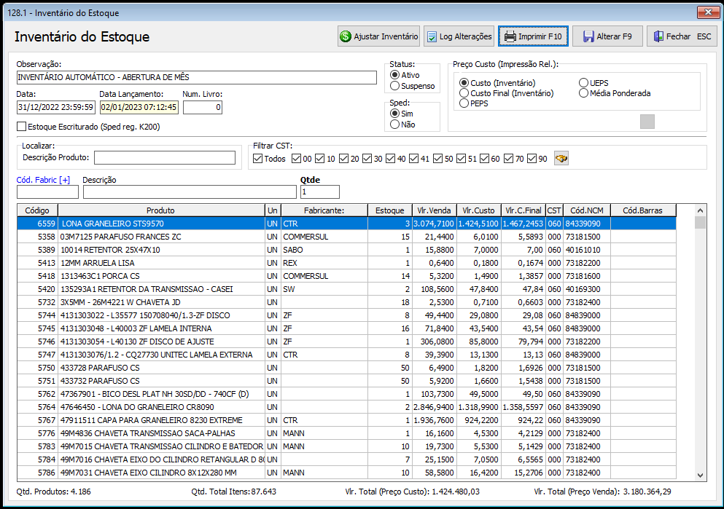
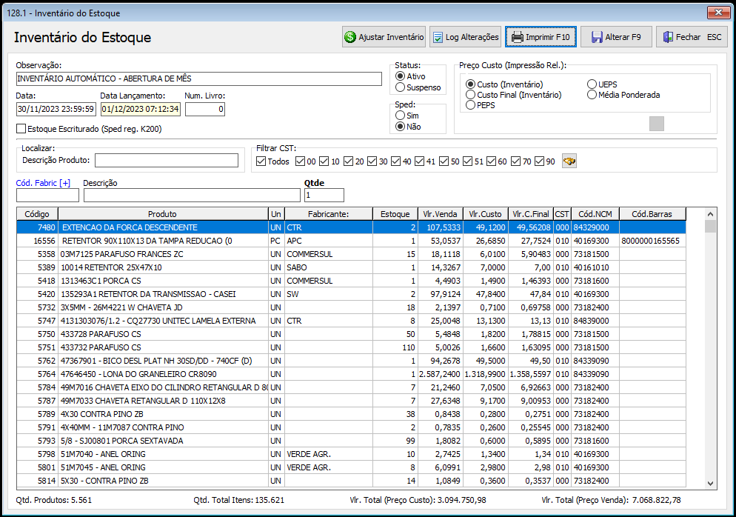

 |  |  |  |  |  |  |  |  |  |  | Aumento de Estoque em R$
 |  |  |  |  |  |  |  |  |  |  | R$ 1,670,270.95

 |  |  |  |  |  |  |  | 2023-12-16

